Sheet1
v0.1关卡
一、关卡入口
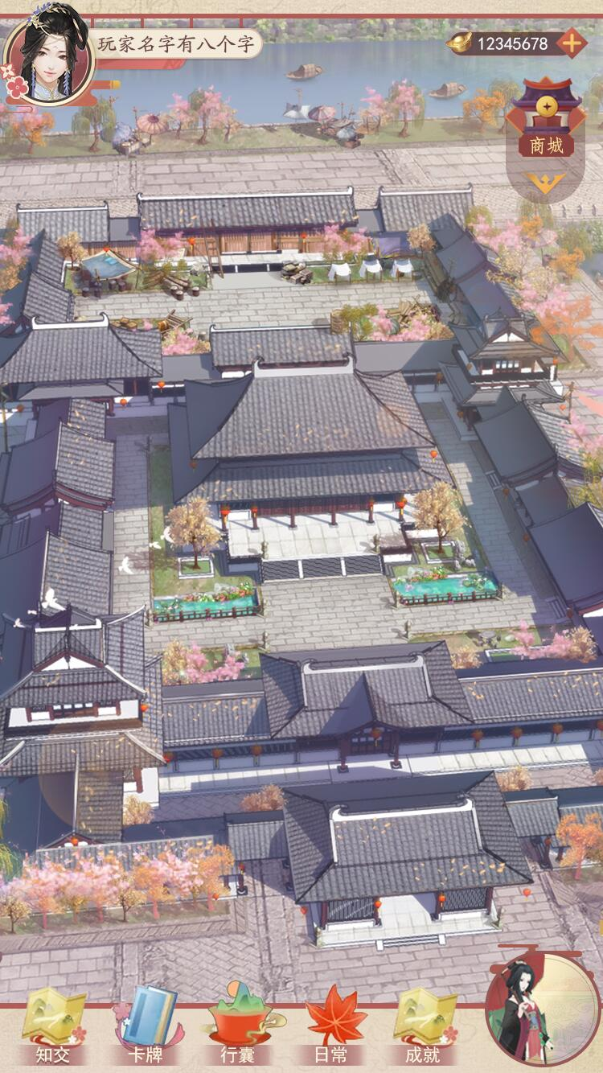

 | 1、单击右下角【关卡入口】进入关卡系统

1

二、剧情播放
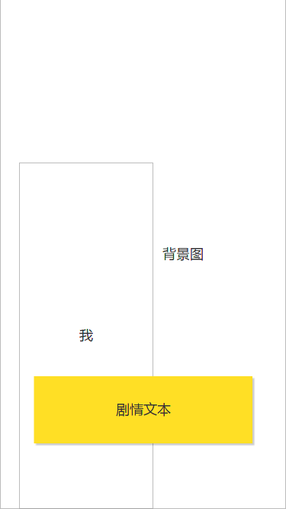
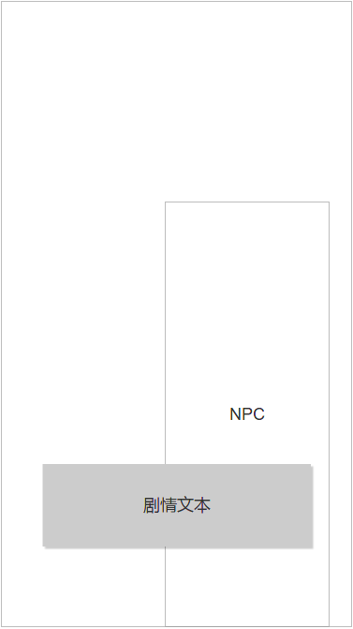

6
 |  | 1、玩家首次进入关卡直接触发剧情
 |  | 2、剧情播放为玩家在左，NPC在右，对话的形式
 |  | 3、每个据点会触发新的剧情，若玩家在剧情播放中途退出游戏，则再次进入游戏后不再播放剧情
 |  | 5、剧情播放时，玩家单击任意处即可加速剧情播放
 |  | 6、剧情背景图为服务端单独配置

2
2

5

1

三、关卡主界面
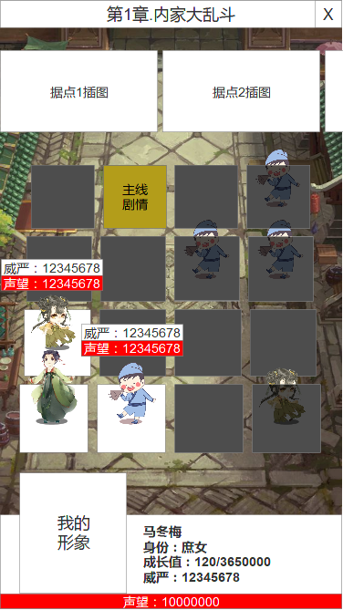
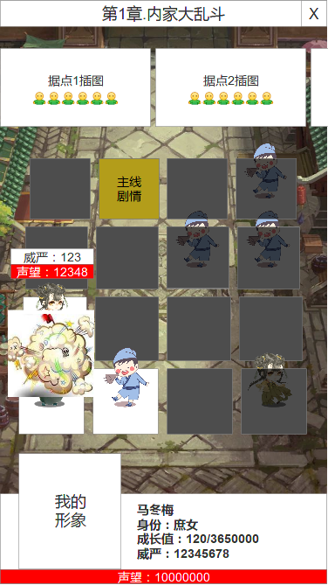
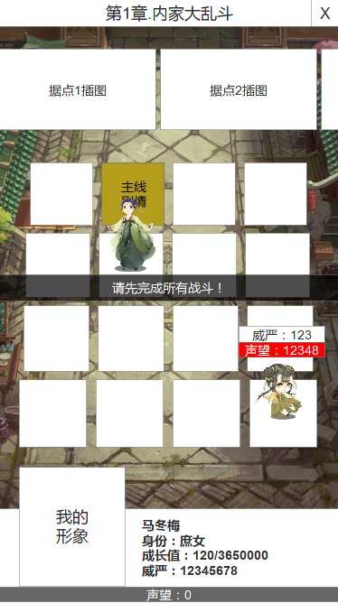
2
 |  |  | 1、章节标题
 |  |  | 2、据点插画与战斗场景图元素相匹配，通过服务端配置
 |  |  | 3、战斗场景图与据点插画元素相匹配，通过服务端配置
3
 |  |  | 4、每个据点有16个格子；其中6个格子为战斗，1个格子为【剧情按钮】
 |  |  | 5、必须完成当前据点所有战斗，才可点击【主线剧情】进入下一个据点
5
5
 |  |  | 6、左下角第一格为玩家初始站位，玩家正上下左右格子将打开迷雾
 |  |  | 7、邻近玩家上下左右站位的敌人显示【威严属性】、【声望】，不邻近的站位不显示
 |  |  | 8、玩家已探索的地块，单击后可直接移动过去
 |  |  | 9、底部显示玩家的基础信息【半身形象】、【玩家名字】、【当前身份】、【当前成长值】、【威严属性】、【声望】
 |  |  | 10、战斗过程的表现烟雾覆盖（持续1-2秒大概）

4
10

7

6

9

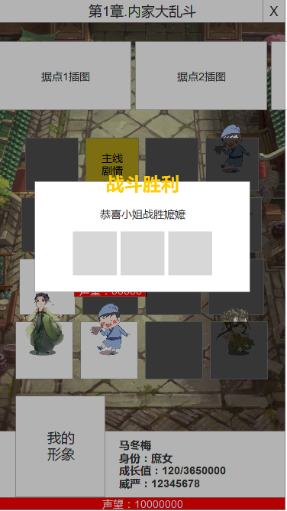
四、战斗胜利结算
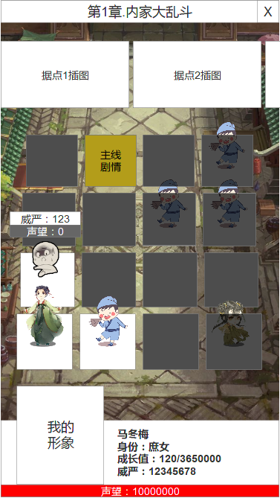

 |  | 1、敌人声望≤0即我方胜利
 |  | 2、战胜后，玩家位置保持不变
 |  | 3、战斗过程中，其他邻近的敌人暂时隐藏信息
 |  | 4、战斗胜利通用弹框，奖励包括【资源】、【成长点】、【道具】
 |  | 5、战胜文本为“恭喜小姐战胜XX”

4
5

1

3

2

五、战斗失败结算
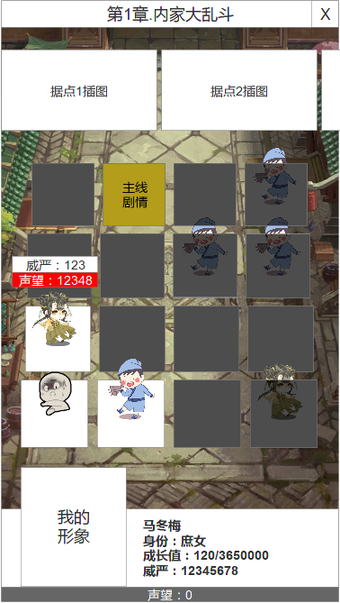
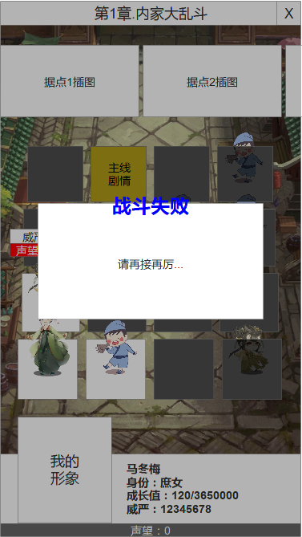
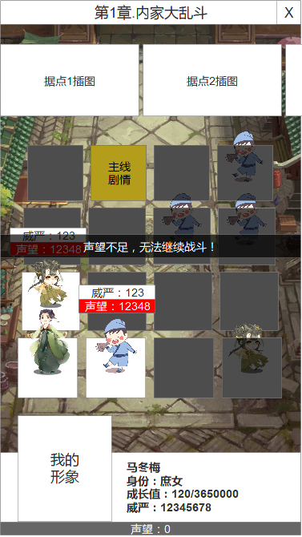

 |  |  | 1、我方声望≤0即我方失败
 |  |  | 2、我的声望为0时，玩家可继续移动，但无法单击敌人进行战斗
 |  |  | 3、战斗失败通用弹框

3

1

2

8

6
六、BOSS战斗
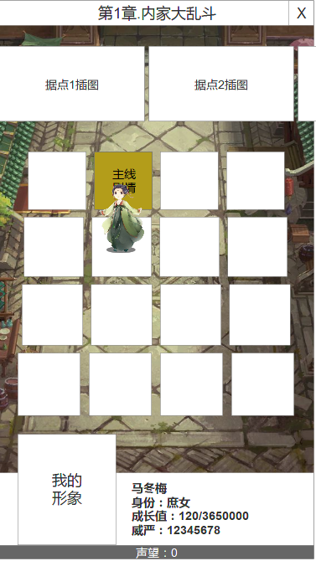
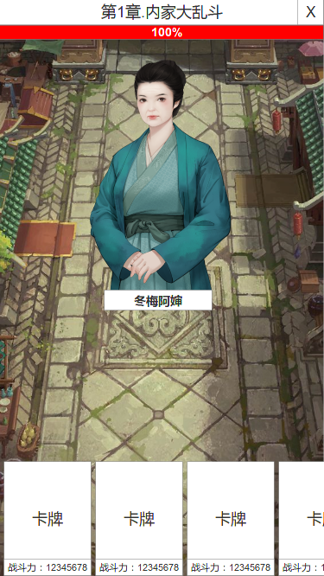
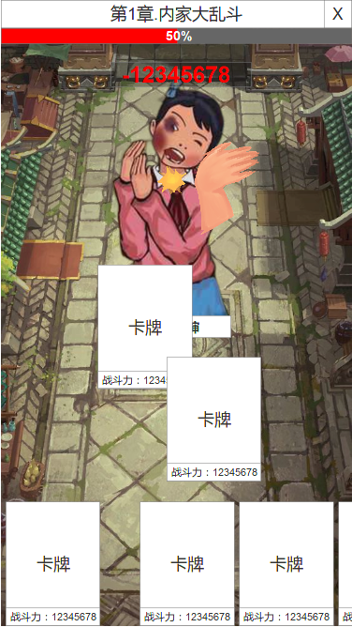
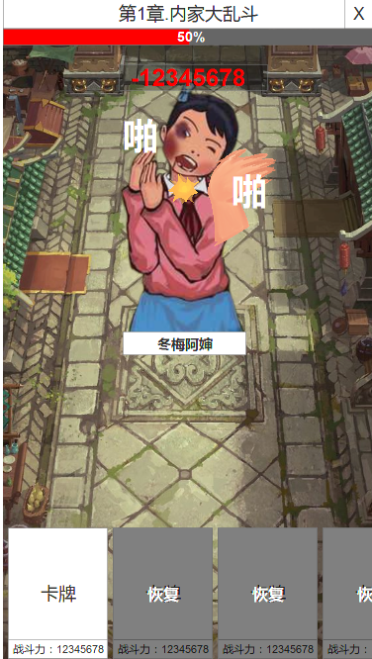
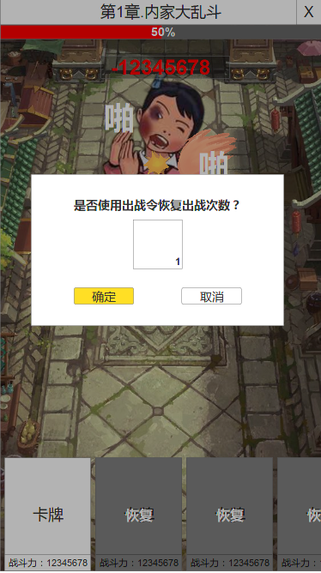
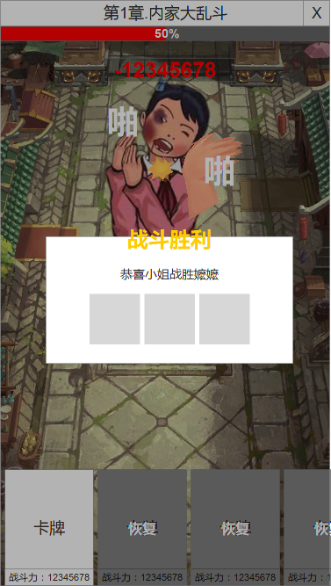

4

1

7

2
7
5
3

1、完成5个据点所有普通战斗后，点击主线剧情即进入BOSS战斗
2、战斗界面下方显示我的卡牌，半身形象、卡牌爵位、战斗力
3、滑动卡牌，出牌攻击boss
4、boss会有受击效果，玩家出牌会有打击特效、音效
5、出战卡牌将会产生排版空位，后面的卡牌会往前挪动
6、boss血量≤0，即为战斗胜利
7、已出战的卡牌可使用【出战令】进行恢复，恢复后卡牌可再出战1次，每张卡牌每日只可恢复1次
8、boss战斗中，玩家单击退出按钮，界面将返回【关卡入口】

